Var1
1 | Приведите пример супертипа сущности, не имеющего собственных экземпляров. |  |  |  | Птица

2 | Мобильный телефон может находится во взаимоисключающих связях с магазином, если он еще не продан, с пользователем,
 | если он уже куплен, и с сервисом, если он поломан и сдан в ремонт. Как избавиться от взаимоисключающих связей
 | при проектировании БД , хранящей информацию об экземплярах сущности "мобильный телефон"? |  |  |  |  | Нужно добавить телефону поле “статус” = {в магазине, у пользователя, в ремонте}

3 | Составьте диаграмму прецедентов для своего проекта. Дополните ею документацию. |  |  |  | Диаграммы находятся на вкладке “№3”

4 | Маша работает в отделе разработки в Департаменте ИТ, в котором также есть отдел тестирования и отдел поддержки. В компании, где работает Маша всего 4 департамента:
 | ИТ, финансы, кадры и маркетинг. Постройте диаграмму объектов для компании, в которой работает Маша. |  |  |  |  |  | Диаграммы находятся на вкладке “№4”

5 | Постройте диаграмы последовательностей и взаимодействия для кофемолки. |  |  | Диаграммы находятся на вкладке “№5”

6 | Постройте диаграмму состояния для сдачи на водительские права. |  | Диаграммы находятся на вкладке “№5”

7 | Постройте диаграму активности для покупок продуктов в супермаркете по списку. Предусмотрите хотя бы два действия в параллель на каком-нибудь этапе. |  |  |  |  |  |  | Диаграммы находятся на вкладке “№7”

8 | Маша открыла бюро гадания Таро. У нее есть две штатные гадальщицы и 5 онлайн гаданий. Придумайте диаграмму классов для хранения информации о Машином бюро.
 |  |  |  |  |  |  |  | Диаграммы находятся на вкладке “№8”
9 | Пусть дана диаграмма классов для водителей автомобилей и транспортных средств.
 | Напишите на языке OCL условие того, что водителю не может быть меньше 18 лет. Также напишите условие того, что автомобиль не может быть старше 30 лет.

 | context Driver inv: | context Car inv:
 | self.age >= 18 | self.age <= 30

10 | Для предыдущей задачи перестройте диаграмму классов так, чтобы можно было написать условие того, что категория ТС должна соответствать категории прав.
 | Напишите это условие на OCL.

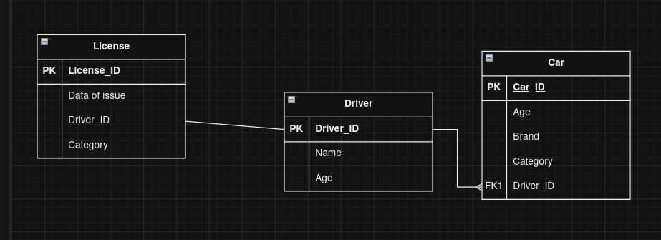
 |  |  |  |  |  | context Driver inv:
 |  |  |  |  |  | License.Category == self.Car.Category

№5
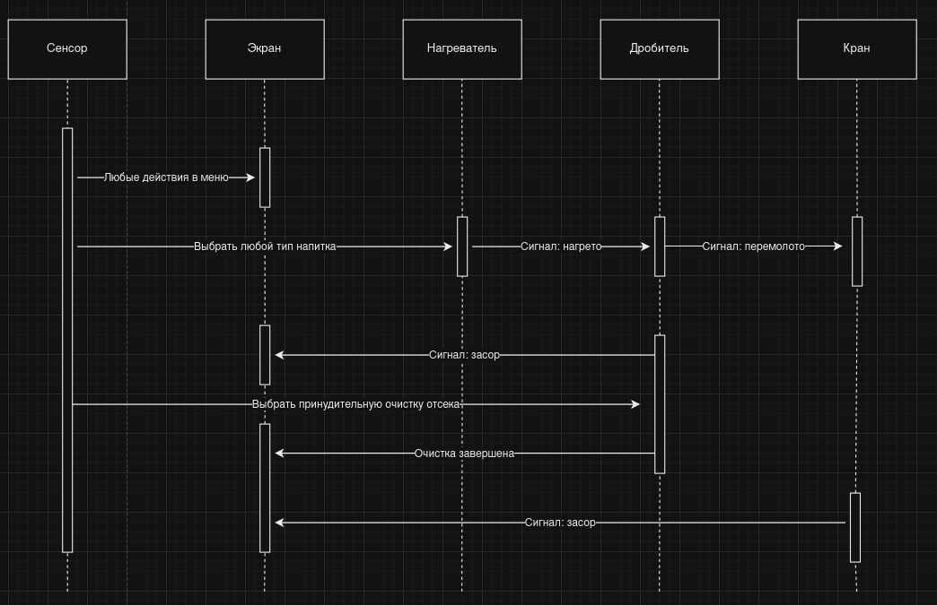
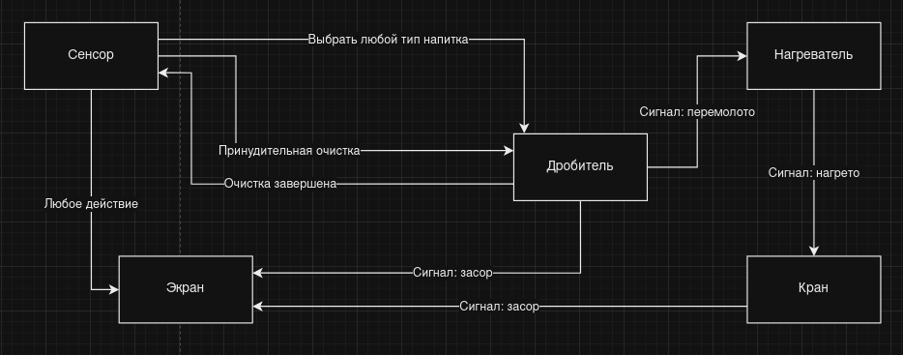

 | Диаграмма взаимодействия

Диаграмма последовательностей

№6
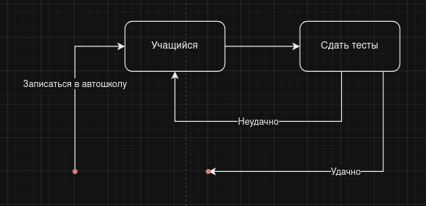

№3
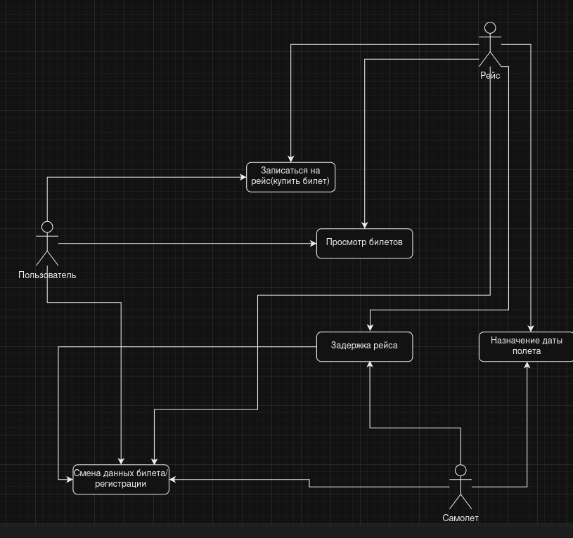

№7
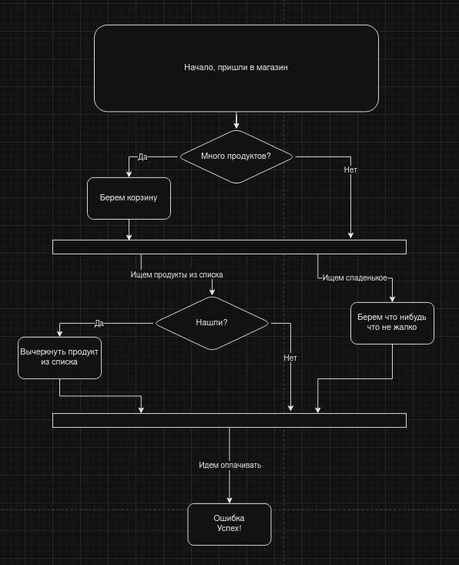

№8
